BD_002
REPORTE DE DEFECTOS

 | ID: |  | ESTADO: | PRIORIDAD: | SEVERIDAD:
 | BD_002 |  | Terminado | ALTA | MEDIA

 | FECHA: |  | REPORTADO POR: | ASIGNADO A: | AMBIENTE:
 | 2023-05-23 |  | Paola Pérez | Fernándo Avila | Test

 | TITULO: | Validaciones Inicio de Sesión

 | DESCRIPCIÓN: | Al iniciar sesión con datos inválidos, debe mostrar un mensaje de error claro y útil para que el usuario proporcione la información de inicio de sesión correcta

 | PASOS PARA REPRODUCIR EL DEFECTO: | 1. | Ir a la página de inicio de la aplicación
 |  | 2. | Click en el botón Iniciar Sesion
 |  | 3. | Ingresar Email y/o contraseña inválidos
 |  | 4. | Click en el botón "Iniciar Sesión" al final del formulario
 |  | 5.
 |  | 6.
 |  | 7.
 |  | 8.
 |  | 9.
 |  | 10.

 | RESULTADO ACTUAL: | No muestra validaciones correspondientes

 | RESULTADO ESPERADO: | Debe mostrar validaciones con mensaje de error útil para el usuario

 | EVIDENCIA: | 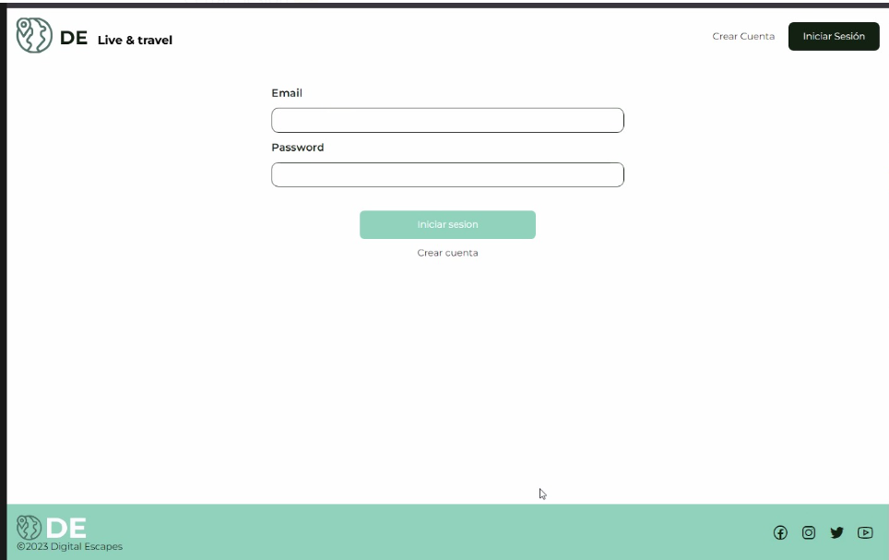

BD_003
REPORTE DE DEFECTOS

 | ID: |  | ESTADO: | PRIORIDAD: | SEVERIDAD:
 | BD_003 |  | Terminado | ALTA | MEDIA

 | FECHA: |  | REPORTADO POR: | ASIGNADO A: | AMBIENTE:
 | 2023-05-23 |  | Paola Pérez | Fernándo Avila | Test

 | TITULO: | Error en el registro de Usuario

 | DESCRIPCIÓN: | Al completar el formulario de registro de usuario con datos correctos (Nombre, Usuario, Teléfono, email, Password) debe mostrar pantala de registro correcto e informar que se envió un mail de validación.

 | PASOS PARA REPRODUCIR EL DEFECTO: | 1. | Ir a la página de inicio de la aplicación
 |  | 2. | Click en el botón Crear Cuenta
 |  | 3. | Ingresar Nombre, Usuario, Teléfono, Email, Password correctos
 |  | 4. | Click en el botón "crear Cuenta" del final del formulario
 |  | 5.
 |  | 6.
 |  | 7.
 |  | 8.
 |  | 9.
 |  | 10.

 | RESULTADO ACTUAL: | Arroja Error 401

 | RESULTADO ESPERADO: | Debe mostrar pantalla de registro de usuario exitoso e informar del envío de mail de validación.

 | EVIDENCIA: | 